箱唛扫码
Factory name (工厂名称)
PO. Number(订单号) | 85545-01
Style Code.(款号) | 6891-161
Product Code.(产品编号) | RECYCLE CARE LABEL RECYCLE COMPONENT LABEL BLANK CARE LABEL | Carton No.(箱号):
Inner Packages(包装方式） | 2000pcs/ bundle | 1\1
SIZE/qty (尺码/数量) | 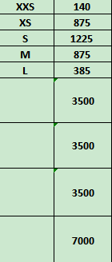
Carton Dimension（箱规） | 20*20*30 | Country of Origin：
Gross Weight（毛重） | 4.4KG | Made In China
Net Weight（净重） | 4KG
Remark（备注）

06891161754017
06891161754024
06891161754031
06891161754048
06891161754086
06891161754017
06891161754024
06891161754031
06891161754048
06891161754086

